Ficha Técnica 1
REGRESAR |  | MACROPROCESO ESTRATÉGICO |  |  |  |  |  | CÓDIGO:ESG-SST-r034
 |  | PROCESO GESTIÓN SISTEMAS INTEGRADOS - SEGURIDAD Y SALUD EN EL TRABAJO |  |  |  |  |  | VERSIÓN: 5
 |  | PLAN DE GESTION DEL RIESGO DE DESASTRES Y PREPARACION DE RESPUESTA ANTE EMERGENCIAS (FICHAS TECNICAS) |  |  |  |  |  | VIGENCIA: 2024-11-01
 |  |  |  |  |  |  |  | PÁGINA: 2 de 13

 | Ficha Técnica 1. Información General

 | 1.1 Información General
 | Datos Generales | Razón social | UNIVERSIDAD DE CUNDINAMARCA
 |  | NIT | 890680062
 |  | Dirección | DIAG 18 N 20-29
 |  | Teléfono | 8281483
 |  | Representante Legal | ADRIANO MUÑOZ BARRERA
 |  | Responsable SST | Directora de Talento Humano
 |  | Celular | 3208510365
 |  | Correo electrónico | sst@ucundinamarca.edu.co
 | Datos del centro de trabajo | Responsable deL crentro de trabajo | ADRIANO MUÑOZ BARRERA
 |  | Cargo | Rector
 |  | Celular
 |  | Correo electrónico | sst@ucundinamarca.edu.co
 |  | Dirección | DIAG 18 N 20-29
 | Datos de Enlace | Centro | Facatativa
 |  | Director | Director Administrativo de la Extensión Facatativá
 |  | Dirección | Calle 14 con Avenida 15
 |  | Teléfono | 892 0706
 |  | Correo electrónico
 |  | Número de Pisos | 4
 |  | Número de Salidas | 4
 |  | Número de aulas
 |  | Número de visitantes promedio
 |  | Área total del Lugar
 | Localización | Departamento | Cundinamarca
 |  | Ciudad | Facatativá
 |  | Barrio | Berlín
 | Linderos Sectoriales | Norte | Lote
 |  | Sur | Urbanización Geranio
 |  | Oriente | CALLE 15
 |  | Occidente | lote
 | Vías de Acceso | Vías terrestres | 3
 | Áreas | Área Total | 12.576 m2
 |  | Área construida
 | Actividad Económica | Educación superior
 | Actividades Realizadas | Actividad Principal | Educación superior
 |  | Actividad Complementaria | N/A
 | Descripción de la Ocupación | cuenta con chancha de baloncesto, área administrativa ,área académica , biblioteca
 | Número de pisos | 4
 | Horarios de Atención | LUNES A VIERNES 6:00 AM A 10: 00 PM Y SÁBADOS DE 8:00 AM A 06 :00 PM
 | Capacidad total por Áreas | Área | Trabajadores |  | Usuario interno y externo |  |  |  | Total
 |  | administrativos | 37 |  |  |  |  |  | 37
 |  | mantenimiento | 2 |  |  |  |  |  | 2
 |  | docentes | 166 |  |  |  |  |  | 166
 |  | estudiantes |  |  | 2883 |  |  |  | 2,883
 |  | servicios generales | 12 |  |  |  |  |  | 12
 |  | Totales | 217 |  |  |  |  |  | 3,100
 | POBLACIÓN PRIORIZADA - DISCAPACIDAD | Área | AUDITIVA - BAJA AUDICIÓN | AUDITIVA - USUARIO DE LSC | VISUAL - BAJA VISIÓN | VISUAL - CEGUERA | TRASTORNO DE ESPECTRO AUTISTA | FÍSICA | INTELECTUAL | MENTAL PSICOSOCIAL
 |  | administrativos
 |  | mantenimiento
 |  | docentes
 |  | estudiantes | 1 |  | 4 |  |  | 6 |  | 8
 |  | servicios generales
 |  | Totales | 1 |  | 4 |  |  | 6 |  | 8
 | Información de los trabajadores | Número estimado de trabajadores | Personas
 |  | Jornada laboral | LUNES A VIERNES 6:00 AM A 10: 00 PM Y SÁBADOS DE 8:00 AM A 06:00 PM
 |  | Trabajadores discapacitados | no
 | Número de Parqueaderos | 40 carros - 140 motos |  |  |  | Parqueaderos accesibles

 | 1.3 Georreferenciación
 | La Georreferenciación se hace tanto a nivel interno como externo, con el propósito de determinar áreas cercanas y que puedan generar riesgos adicionales. Así como la ubicación de las áreas a nivel interno. Colocar imagen de la ubicación
 | 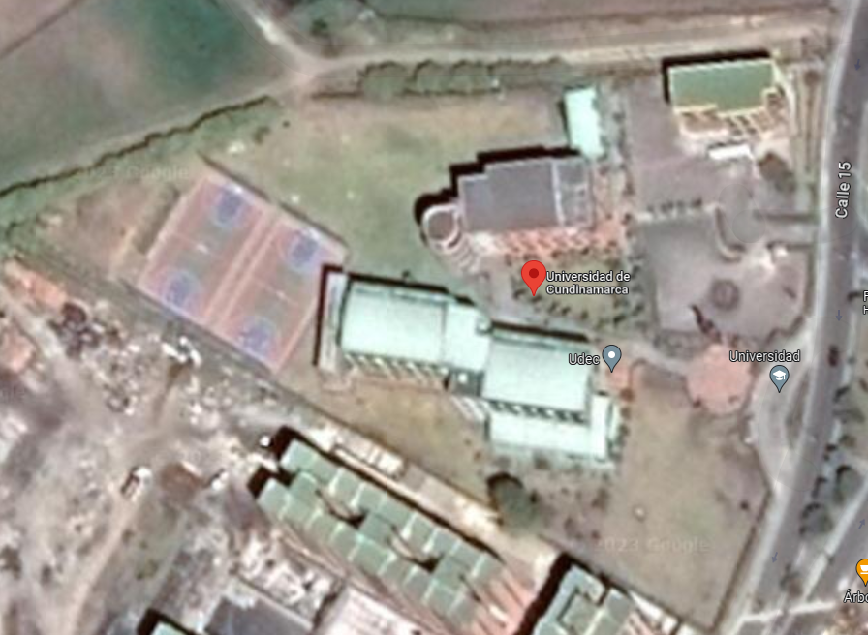 MARCAR PUNTOS DE ENCUENTRO

 | 3 PUNTOS DE ENCUENTRO

 | Fecha de Elaboración: 2025/07
 | Elaboró: Oficina SG-SST
 | Revisó: Coordinación SG-SST
 | Aprobó: : Líder SG-SST

 | Diagonal 18 No. 20-29 Fusagasugá – Cundinamarca Teléfono (601) 8281483 Línea Gratuita 018000180414 www.ucundinamarca.edu.co E-mail: info@ucundinamarca.edu.co NIT: 890.680.062-2

 | Documento controlado por el Sistema de Gestión de la Calidad Asegúrese que corresponde a la última versión consultando el Portal Institucional

Ficha tecnica 11
REGRESAR |  | MACROPROCESO ESTRATÉGICO | CÓDIGO: ESG-SST-r034
 |  | PROCESO GESTIÓN SISTEMAS INTEGRADOS - SEGURIDAD Y SALUD EN EL TRABAJO | VERSIÓN: 5
 |  | PLAN DE GESTIÓN DEL RIESGO DE DESASTRES Y PREPARACIÓN DE RESPUESTA ANTE EMERGENCIAS (FICHAS TÉCNICAS) | VIGENCIA: 2024-11-01
 |  |  | PÁGINA: 12 de 13

 | Ficha Técnica 11 - Planos de evacuación

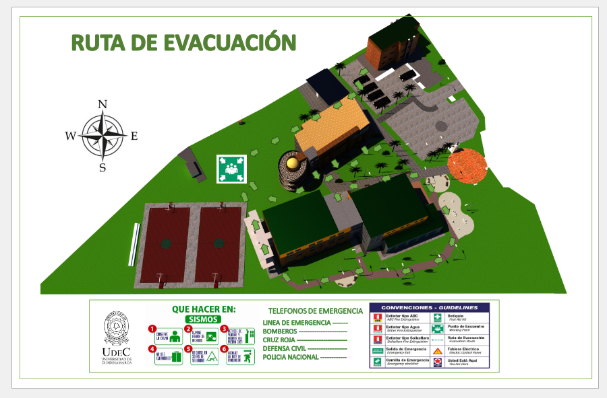

 | Fecha de Elaboración: 2025/07
 | Elaboró: Oficina SG-SST
 | Revisó: Coordinadinación SG-SST
 | Aprobó: Líder SG-SST

 | Diagonal 18 No. 20-29 Fusagasugá – Cundinamarca Teléfono (601) 8281483 Línea Gratuita 018000180414 www.ucundinamarca.edu.co E-mail: info@ucundinamarca.edu.co NIT: 890.680.062-2

 | Documento controlado por el Sistema de Gestión de la Calidad Asegúrese que corresponde a la última versión consultando el Portal Institucional

